Estadísticas
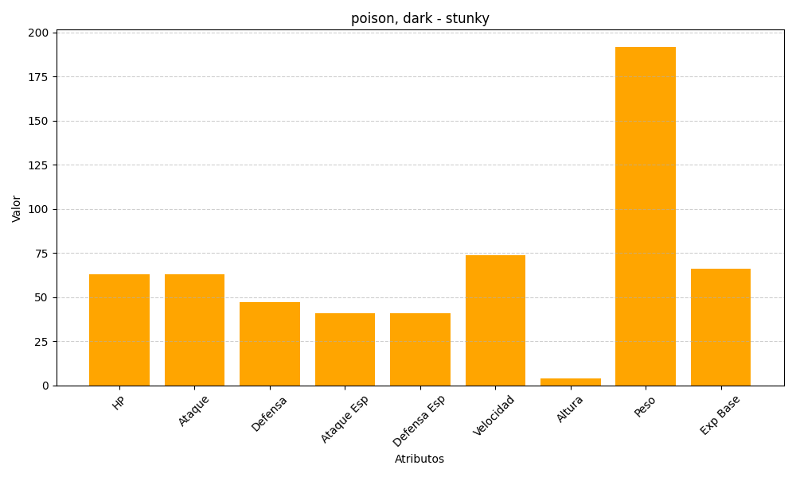
ID | Nombre | Tipo | HP | Ataque | Defensa | Ataque Especial | Defensa Especial | Velocidad | Altura | Peso | Experiencia Base
434 | stunky | poison, dark | 63 | 63 | 47 | 41 | 41 | 74 | 4 | 192 | 66

